Index

Bulletin maître de haute performance sur courte piste 2022-2023
Index

Onglet | Contenu | Dernière mise à jour DD-MM-YYYY
 | Général
Index | Résumé et lien pour toutes les autres sections | 07-07-2022
Renseignements généraux | Principes globaux et renseigements présentants tous les détails et le contenu des différents onglets/sections | 13-05-2022
Calendrier des compétitions | Aperçu du calendrier des compétitions | 07-07-2022
Cheminement des compétitions | Guide visuel des compétitions et des voies de qualification | 01-09-2022
Classements nationaux 22-23 | Aperçu de la manière dont les classements nationaux seront calculés | 13-09-2022
Points de classement | Annexe pour référence | 14-10-2022
Sélection de l'ÉN + NG 2023-24 | Processus de nomination de l'équipe nationale 2023-24, de l'équipe NextGen et des partenaires d'entraînement | 07-07-2022
Formats des compétitions | Aperçu des formats des compétitions mentionnées dans ce bulletin | 01-09-2022
Gabarit de l'horaire des compétitions | En construction
Dates limites | Ligne-guide - Dates limites pour les compétitions | 01-09-2022
Brevets | Politiques pour tous les athlètes admissibles pour les brevets de Sport Canada | 13-05-2022
Demandes d'exemptions | Politiques et procédures pour l'admissibilité pour une exemption, procédure pour en demander une et conditions pour accorder une exemption. | 07-07-2022
Règlements de course | Présentation des réglements spéciaux de course en plus des règles de l'ISU pour nos compétitions nationales | 14-10-2022
 | Compétitions nationales
Championnats canadiens | Détails pour les Championnats canadiens 2022 | 14-10-2022
Coupe Canada 1 | Détails pour la Coupe Canada 1 | 24-09-2022
Finale de la Coupe Canada | Détails pour la finale de la Coupe Canada | 24-09-2022
Championnats canadiens juniors | Détails pour les championnats canadiens juniors | 24-09-2022
Finale de la Coupe Canada Jr | Détails pour la finale de la Coupe Canada junior | 24-09-2022
Invitation canadienne | Projet pour l'Invitation canadienne 2022 | 02-09-2022
Omnium canadien junior 14-15 | Détails pour l'Omnium canadien junior 14-15 | 24-09-2022
Omnium canadien junior 16-18 | Détails pour l'Omnium canadien junior 16-18 | 24-09-2022
Championnats jeunesse - Est | Détails pour les championnats canadiens jeunesse sur courte piste 11-13 - Est | 24-09-2022
Championnats jeunesse - Ouest | Détails pour les championnats canadiens jeunesse sur courte piste 11-13 - Ouest | 24-09-2022
 | Compétitions internationales
Coupes du monde | Détails pour toutes les Coupes du Monde 2022-23 (1-2-3-4-5-6) | 07-07-2022
Championnats du monde | Détails pour les championnats du monde 2023 | 07-07-2022
Universiade de la FISU | Détails pour les Jeux mondiaux universitaires 2022-23 | 07-07-2022
Championnats des Quatre Continents | Détails pour les Championnats des Quatre Continents 2022-23 | 07-07-2022
Championnats du monde juniors | Détails pour les Championnats du monde juniors 2022-23 | 07-07-2022

Calendrier des compétitions
Bulletin maître de haute performance sur courte piste 2022-2023
Calendrier des compétitions
 |  |  |  |  |  |  |  |  |  | Retour à l'index
Calendrier des compétitions 2022-2023

 | Jeunesse |  |  | Néo-junior |  | Junior |  |  | Senior
 | 11 | 12 | 13 | 14 | 15 | 16 | 17 | 18 | 19+
Août |  |  |  |  |  |  |  |  |  |  | Août
Septembre |  |  |  |  |  |  |  |  |  |  | Septembre
Octobre |  |  |  |  |  |  |  |  |  |  | Octobre
Championnats canadiens - 14-16 octobte 2022
Coupes du monde 1-2 - 28-30 octobre et 4-6 novembre 2022
Omnium Jr 14-15 - 12-13 novembre 2022
Omnium Jr 16-18- 12-13 novembre 2022
Novembre |  |  |  |  |  |  |  |  |  |  | Novembre
Quatre Continents - 11-13 novembre 2022
Champ. can. Jr - 25-27 novembre 2022
Coupes du monde 3-4 - 9-11 et 16-18 décembre 2022
Décembre |  |  |  |  |  |  |  |  |  |  | Décembre
Invitation canadienne - ÀÊC

Janvier |  |  |  |  |  |  |  |  |  |  | Janvier
Coupe Can no1 (nouvelle no 1) - 13-14-15 janvier 2023
Jeux mondiaux universitaires FISU (tous les 2 ans) - 19-21 janvier 2023
Champ. du monde Jrs - 27-29 janvier 2023
Coupes du monde 5-6 - 3-5 et 10-12 février 2023
Février |  |  |  |  |  |  |  |  |  |  | Février

Champ. du monde - 10-12 mars 2023
Finale de la Coupe Canada - 10-12 mars 2023
Mars |  |  |  |  |  |  |  |  |  |  | Mars
Finale de la Coupe Canada Jr - 17-19 mars 2023
Champ. jeunesse Est-Ouest - 24-26 mars 2023

Cheminement des compétitions
Bulletin maître de la haute performance courte piste 2022-23
Cheminement des compétitions
 |  |  |  |  |  |  |  |  | Retour à l'index
Cheminement des compétitions 2022-2023

15
Pq
3-4 WCups
Champ. can. (Oct)
Omnium can. Jr 14-15
Champ. jeunesse E-O
5
 | Indique les
 | moyens pour les
 | inscriptions | Format de 40 patineurs présélectionnés |  | 60 pat. sous-groupes 20/30 (2 jours) |  |  |  | 40 patineurs 20 par catégorie
 |  | 1-Qual. pour les C. du monde 1-2, 3-4 |  | 1-Dév. de course Néo Jr |  |  |  | 1-Champ. jeunesse - PLAISIR!
Pq
20
 |  | 2-Qualifient pour les 4 Continents |  |  |  |  |  | 2-Déceloppement social, physique et cognitif
Omnium can. Jr 16-18
 | Pré-qualifiés | 3-Classement national
6
10
 |  |  |  | 40 patineurs format classique
#
Finale de la Coupe Can Jr
 |  |  |  | 1-Dév. de course junior
25
Pq
5
 | # qualifiés |  |  | 2-Inscription pour les champ. can. Jr
Invitation Sr
 | (jusqu'à ce #) |  |  |  |  |  |  | 60 patineurs: groupes 20-30
 |  |  |  | 60-80 patineurs, différents groupes |  |  |  | 1-Développement de course junior
FISU
 |  |  |  | 1-Dév. de course international |  |  |  | 2-Classement national junior
10
 |  |  |  | 2-Qualifient pour la FISU
Groupe A
Groupe B
Champ. du monde Jr
 |  |  |  |  |  |  |  |  |  | 5 patineurs
 |  |  |  |  |  |  |  |  |  | 1-Performances sur le podium
Champ. can. Jrs
 |  |  |  |  |  |  |  | 4 patineurs |  | 2-Dév. de course international
 |  |  |  |  | 40 patineurs - sous groupes 20/20 |  |  | 1-Performances sur le podium Jr
20
 |  |  |  |  | 1-Qual. pour les champ. du monde Jrs |  |  | 2-Développement international Jr
Coupe Can #1
30
Finale de la Coupe Can
 |  |  |  |  | 2-Développement de course junior
5
4 Continentss
1
 |  |  |  |  |  | 40 patineurs format présélectionnés |  |  | 40 patineurs format présélectionnés
 |  |  |  | 5 patineurs |  | 1-Qual. pour les Coupes du monde 5-6 |  |  | 1-Sélection de l'ÉN, NG pour 2023-24
 |  |  |  | 1-Performances sur le podium |  | 2-Qual. pour la fin. de la CC et la fin. Jr |  |  | 2-Classement national, senior et junior
 |  |  |  | 2-Développement de course de HP Int |  | 3-Classement national
6
Coupe du monde 1-2
Coupe du monde 3-4
Coupe du monde 5-6
en rouge: # de patineurs référencés dans ceci
6
5
Champ. du monde
Les graphiques sont par catégorie de genre

Les objectifs des compétitions sont numérotés |  |  | 6 patineurs | 6 patineurs |  |  | 6 patineurs |  | 5 patineurs
Exemple: |  |  | 1-Podiums | 1-Podiums |  |  | 1-Qual. pour les champ. du monde |  | 1-Performances sur le podium
1- Podiums |  |  | 2-Class. Int. HP Dev | 2-Class. Int. HP Dev |  |  | 2-Podiums |  | 2-Sélection de l'ÉN pour 2023-24
2- Classement national |  |  |  |  |  |  | 3-Class. Int. HP Dév. |  | 3-Classement national

Classements nationaux 2022-23
Bulletin maître de la haute performance courte piste 2022-23
Classements nationaux
 | Retour à l'index
Classements nationaux 2022-2023

Classements nationaux seniors 22-23

Champ. can.
Les 4 meilleures des 6 épreuves possibles compteront pour les classements actuels

6 épreuves (2 x 3 distances)

Les 8 meilleures des 12 épreuves possibles compteront pour le classements actuels
Coupe Can #1

6 épreuves (2 x 3 distances)

Finale de la Coupe Canl
Les 12 meilleures des 18 épreuves possibles compteront
Classements finaux

6 épreuves (2 x 3 distances)

S'il y a une égalité dans le classement national final, alors nous utiliserons le résultat de la meilleure distance de n'importe quelle épreuve (18 sur 18).

Classements nationaux juniors 22-23

Les classements juniors sont établis en suivant ces 2 étapes dans l'ordre:

1. Les patineurs juniors classés pour la liste finale des classements seniors à la fin de la saison
2. Les classements de la finale de la Coupe Canada Junior

Coupes et Championnats du monde
 | Bulletin maître de haute performance sur courte piste 2022-2023
 | Coupes et Championnats du monde
 |  |  |  | Retour à l'index

Information sur l'onglet
Cet onglet présente la procédure et les critères de sélection pour désigner le groupe de course de la Coupe du monde 2022-23 et l'équipe des Championnats du monde 2023.

Principes
1 Reconnaître l'importance des plus récents résultats du podium international.
2 Reconnaître l'importance du classement national actuel.
3 Minimiser le nombre de nominations discrétionnaires

Objectifs
Pour aider la nomination des athlètes du groupe de course, un classement par distance du groupe de course sera créé en utilisant les points actuels du classement national et en ajoutant les points du podium international comme indiqué ci-dessous.

Cheminement du groupe de course
Tous les détails sont présentés sous le graphique
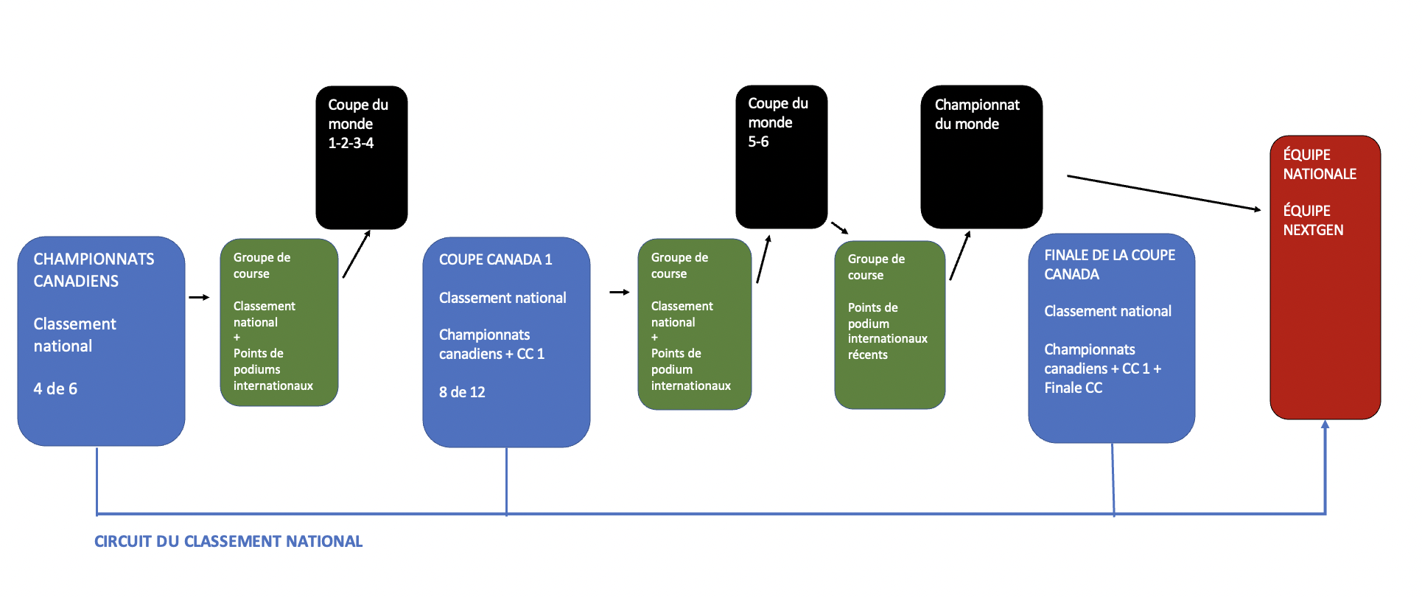

Compétitions | Quota | Classement de la distance du groupe de course | Ordre de sélection | Sélection - Détails | Sélection des distances individuelles | Qui peut demander une exemption?
Coupes du monde 2022-23 1-2-3-4 | Un maximum de 6 patineurs par genre sélectionnés pour le groupe de course. | 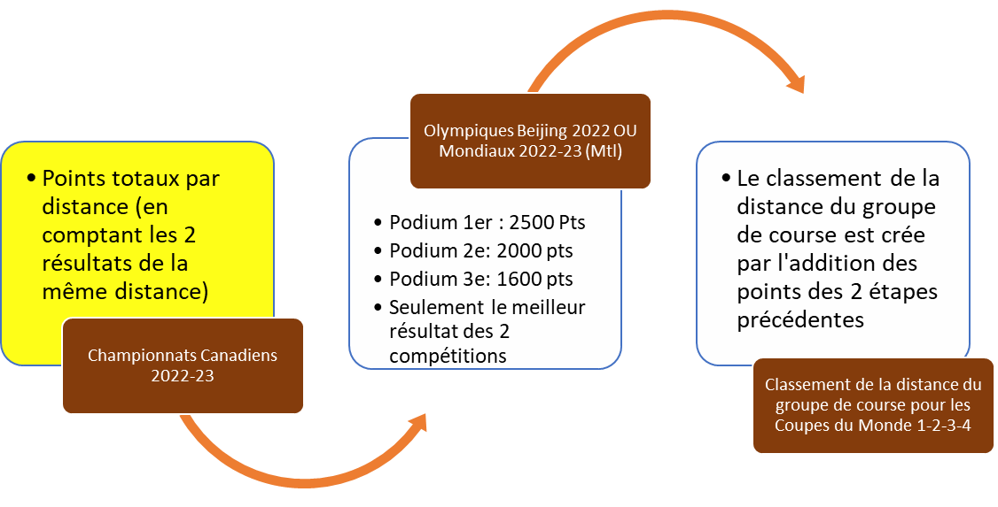 | 1. Sélectionnez les gagnants de la distance dans le classement de la distance du groupe de course (jusqu'à 3 patineurs). 2. Sélectionnez les patineurs arrivés en deuxième position dans le classement des distances du groupe de course jusqu'à ce qu'un total de 4 patineurs soient sélectionnés pour l'équipe (y compris les sélections de l'étape 1). 3. Demandes d'exemption 4. Toute sélection restante pour l'équipe est basée sur le classement national actuel (les 4 meilleures épreuves sur 6) des Championnats canadiens. | Pour les critères 1 et 2: S'il y a égalité entre les patineurs sélectionnés, alors nous choisirons le deuxième meilleur classement de distance, et le troisième meilleur classement de distance si nécessaire. Pour le critère 4: S'il y a égalité au classement national (4 meilleurs sur 6), alors nous utiliserons le meilleur résultat de distance de n'importe quelle épreuve (6 sur 6). | Coupes du monde 1-2 Les trois meilleures positions par distance du classement des distances du groupe de course. | Se classer parmi les 8 premiers sur n'importe quelle distance lors de la dernière saison 2021-22 Classement de la coupe du monde/2022 Championnats du monde
 |  |  |  |  | Coupes du monde 3-4 1- Priorité de distance aux patineurs de la finale A des CM1-2 2- Toute position restante sera complétée en fonction du classement par distance des championnats canadiens 2022.
Compétitions | Quota | Classement de la distance du groupe de course | Ordre de sélection | Sélection - Détails | Sélection des distances individuelles | Qui peut demander une exemption?
Coupes du monde 2022-23 5-6 | Un maximum de 6 patineurs par genre sélectionnés pour le groupe de course. | 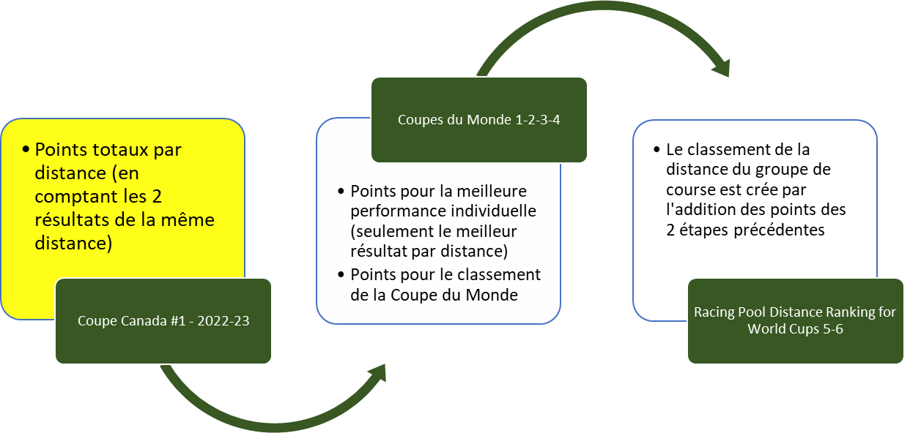 | 1. Sélectionnez les gagnants de distance dans le classement des distances du groupe de course (jusqu'à 3 patineurs). 2. Sélectionnez les patineurs arrivés en deuxième position dans le classement des distances du groupe de course jusqu'à ce qu'un total de 4 patineurs soient sélectionnés pour l'équipe (y compris les sélections de l'étape 1). 3. Demandes d'exemption 4. Toute sélection restante pour l'équipe est basée sur le classement national actuel (les 8 meilleures épreuves sur 12) des championnats canadiens et de la Coupe Canada no 1. | Remarque no 1: Un nouveau classement de distance du groupe de course est créé par les résultats des points par distance du classement no 1 de la Coupe Canada 2022-23 par distance ET en ajoutant les points internationaux suivants des CM1-2-3-4: | Coupes du monde 5-6 Les trois meilleures positions par distance du classement des distances du groupe de course. | Se classer parmi les 8 premiers sur n'importe quelle distance lors de la saison ACTUELLE de la Coupe du monde 2022-23 ou des derniers championnats du monde (2021-22).
 |  |  |  | Pour les critères 1 & 2: S'il y a égalité entre les patineurs sélectionnés, alors nous choisirons le classement de la deuxième meilleure distance, et classement de la le troisième meilleure distance si nécessaire. Pour le critère 4: S'il y a égalité au classement national (8 meilleurs sur 12), alors nous utiliserons le meilleur résultat de distance de n'importe quel événement (12 sur 12).
Compétitions | Quota | Ordre de sélection |  | Sélection des distances individuelles | Relais | Qui peut demander une exemption?
 |  | Si 4 médaillés individuels ou plus en Coupe du monde | Si moins de 4 médaillés individuels en Coupe du monde ; A sélectionné un maximum de 3 athlètes comme suit :
Championnats du monde 2022-23 | Seuls les athlètes qui ont participé à la course de relais de la Coupe du monde ou à la finale A du relais aux championnats du monde juniors de la saison en cours seront éligibles pour ces places. | Étape 1 - Sélectionner les 4 meilleurs médaillés individuels de la coupe du monde | Étape 1 - Sélectionnez n'importe quel individu médaillé de la Coupe du monde. | Étape 1 - Jusqu'à 2 meilleurs médaillés de la Coupe du monde | Femmes 3000m - Hommes 5000m - Mixte 2000m | Se classer parmi les 8 premiers sur n'importe quelle distance lors de la saison ACTUELLE de la Coupe du monde 2022-23 ou des derniers championnats du monde (2021-22).
 |  | Ils seront classés comme suit: | Étape 2 - Si moins de 3 médaillés, les places restantes seront remplies comme suit: | S'il y a plus de 2 médaillés, ils seront classés comme suit: | Les équipes seront sélectionnées à la discrétion des entraîneurs présents à la compétition.
 |  | a- meilleur résultat (1 Or - 2 Argent - 3 Bronze) | a- L'athlète suivant le mieux classé dans le classement de toute distance de la Coupe du monde (en cas d'égalité, utiliser le meilleur résultat de distance à toute Coupe du monde, si l'égalité persiste, utiliser le classement de la Coupe du monde sur la deuxième distance). | a- meilleur résultat (1 Or - 2 Argent - 3 Bronze)
 |  | b- nombre de médailles |  | b- nombre de médailles
 |  | S'il y a égalité, nous choisirons en donnant la priorité aux résultats des Coupes du monde 5 et 6, et s'il y a toujours égalité, nous utiliserons le classement de la distance de la Coupe du monde. | Étape 3 - Jusqu'à une plae de demande d'exemption approuvée. | En cas d'égalité, nous choisirons en donnant la priorité aux résultats 5 et 6 de la Coupe du monde, et si l'égalité persiste, nous utiliserons le classement de la distance de la Coupe du monde.
 |  | Étape 2 - Jusqu'à une place de demande d'exemption approuvé. | Étape 4 - S'il y a deux athlètes ou moins choisis aux étapes 1, 2 et 3, alors sélectionnez avec le classement général de la Coupe du monde 2022-23 pour compléter les trois premiers athlètes. | Étape 2 - Si une position est sélectionnée à l'étape 1, sélectionnez l'athlète suivant le mieux classé au classement général de la Coupe du monde. Si aucun athlète n'est sélectionné à l'étape 1, sélectionnez les deux athlètes suivants les mieux classés au classement général des distances de la Coupe du monde.
 |  | Étape 3 - S'il reste une place, alors une place discrétionnaire. | Étape 5 - Jusqu'à deux places discrétionnaires
 |  | Seuls les athlètes qui ont participé à la course de relais de la Coupe du monde ou à la finale A du relais aux championnats du monde juniors de la saison en cours seront éligibles pour ces places. | Seuls les athlètes qui ont participé à la course de relais de la Coupe du monde ou à la finale A du relais aux championnats du monde juniors de la saison en cours seront éligibles pour ces places. | Étape 3 - Une place discrétionnaire

